TRACKRECORD
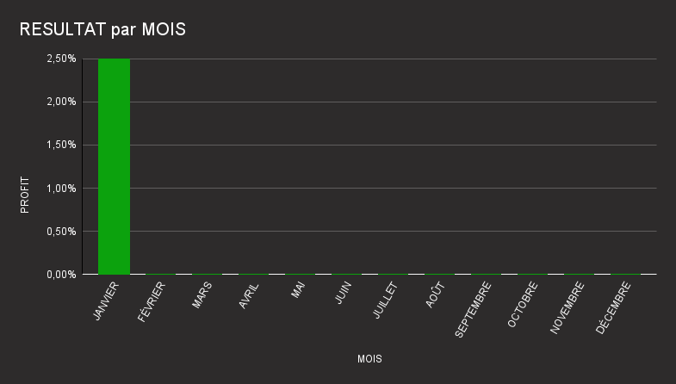
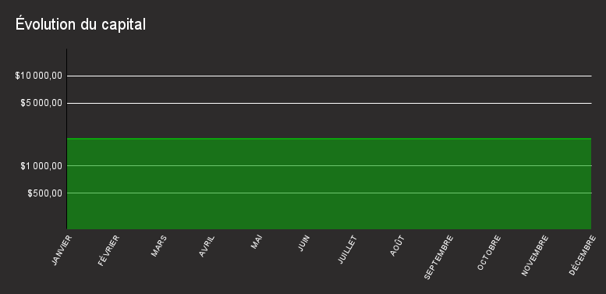
X
 |  | Récapitulatif du capital mensuel
 | MOIS | CAPITAL | $ PROFITS RÉALISÉS
 | JANVIER | $2,000.00 | $50
 | FÉVRIER | $2,000.00 | $0
 | MARS | $2,000.00 | $0
 | AVRIL | $2,000.00 | $0
 | MAI | $2,000.00 | $0
 | JUIN | $2,000.00 | $0
 | JUILLET | $2,000.00 | $0
 | AOÛT | $2,000.00 | $0
 | SEPTEMBRE | $2,000.00 | $0
 | OCTOBRE | $2,000.00 | $0
 | NOVEMBRE | $2,000.00 | $0
 | DÉCEMBRE | $2,000.00 | $0

EXEMPLE MOIS
JANVIER |  |  | CAPITAL DE DÉPART | $10,000.00 | RESULTAT | $7,799.00

Trade | Paire | Stratégie Utilisée | Gain / Perte | $ Profit / Perte | % Profit/Perte | CAPITAL ACTUEL | Commentaires | TradingView/Image
1 | EURUSD | Prise de $ + ChoCh | Gain | $400.00 | 4.00% | $10,400.00 | Trade : soucis psycologieu
2 | XAUUSD | Imbalance + Tendance | Gain | $4,000.00 | 38.46% | $14,400.00 | Joli
3 | XAUUSD | Imbalance + Tendance | Gain | $200.00 | 1.39% | $14,600.00 | Meifan | 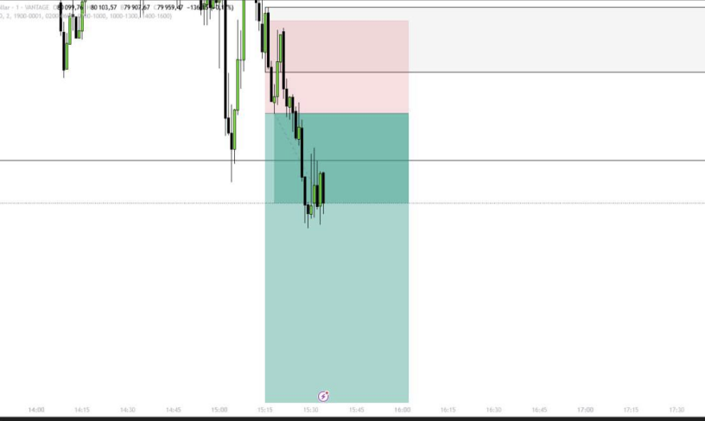
4 | BTCUSD | Indicateur Numéro 2 | Gain | $599.00 | 4.10% | $15,199.00
5 | EURUSD | OrderBlock + Méthode Asia | Perte | -$200.00 | -1.32% | $14,999.00 | Suer | 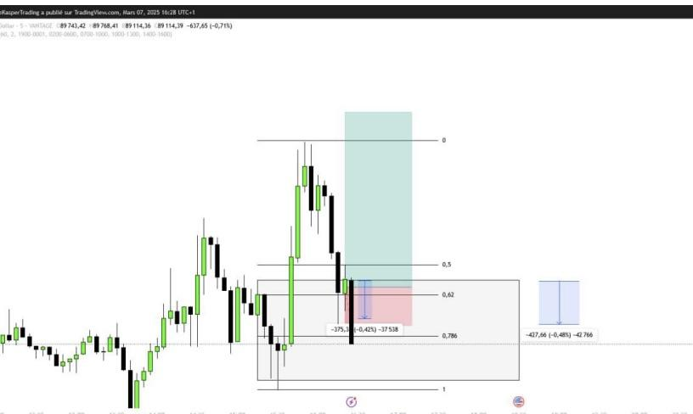
6 | XAUUSD | Prise de $ + ChoCh | Gain | $400.00 | 2.67% | $15,399.00
7 | XAUUSD | Indicateur Numéro 2 | Gain | $150.00 | 0.97% | $15,549.00
8 | BTCUSD | Imbalance + Tendance | Gain | $450.00 | 2.89% | $15,999.00 |  | 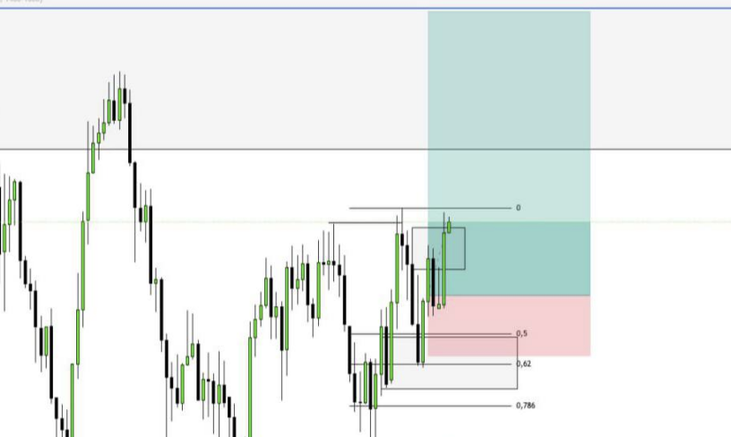
9 | EURUSD | Imbalance + Tendance | Gain | $2,350.00 | 14.69% | $18,349.00
11 | XAUUSD | OrderBlock + Méthode Asia | Perte | -$750.00 | -4.09% | $17,599.00
12 | XAUUSD | OrderBlock + Méthode Asia | Gain | -$200.00 | -1.14% | $17,399.00
13 | BTCUSD | Prise de $ + ChoCh | Gain | $500.00 | 2.87% | $17,899.00
14 | EURUSD | OrderBlock + Méthode Asia | Perte | -$100.00 | -0.56% | $17,799.00
15
16
17
18
19
20
21
22
23
24
25
26
27
28
29
30
31
32
33
34
35
36
37
38
39
40
41
42
43
44
45
46
47
48
49
50
51
52
53
54
55
56
57
58
59
60
61
62
63
64
65
66
67
68
69
70
71
72
73
74
75
76
77
78
79
80
81
82
83
84
85
86
87
88
89
90
91
92
93
94
95
96
97
98
99
100
 |  |  | TOTAL PROFIT | TOTAL PERTE
 |  |  | $9,049.00 | -$1,250.00
 |  |  | % TOTAL RESULTAT | 77.99%
 |  |  | RATIO | 7.24

